Sikringskap
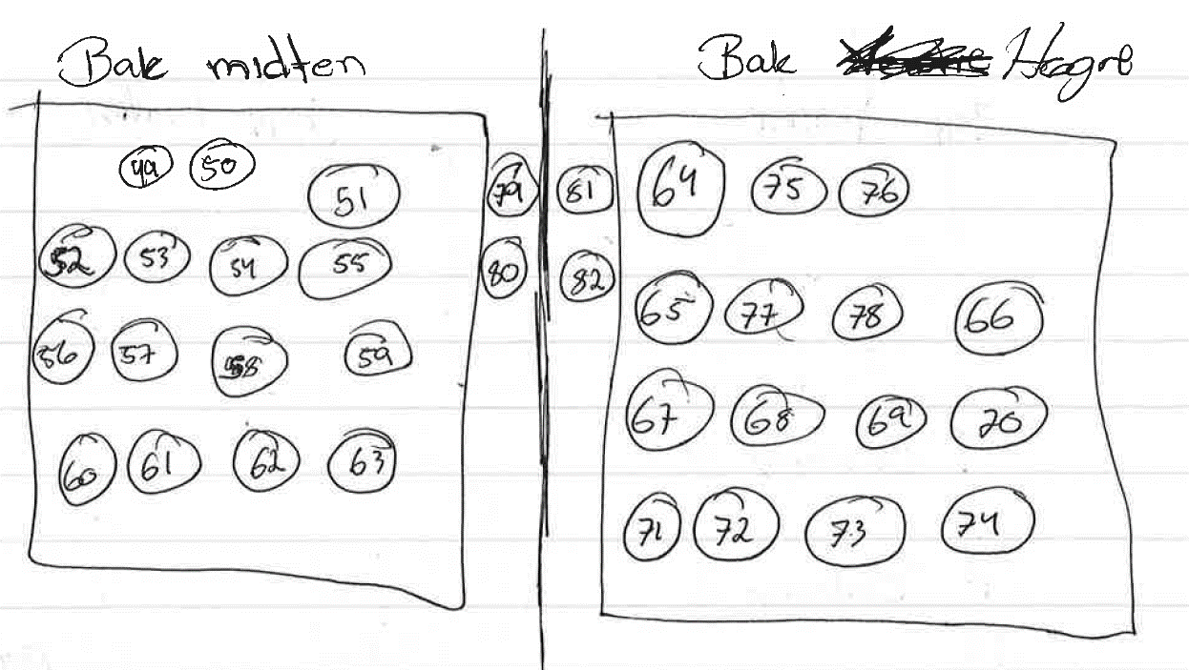
Rør | Dim. | Funksjon | Sikring
1 |  | Balcony 4
2
3
4
5
6
7 |  | Balcony 2
8 |  | Tilførsel
9
10
11 |  | Tilførsel
12 |  | Data sov1
13 |  | Tilførsel Kjøøkenøy
14 |  | Bryterpanel sov1
15 |  | Bryterpanel Sov2
16 |  | Lys kjøkken tak
17 |  | Bryterpanel Sov2
18 |  | Bryterpanel Sov1
19 |  | Kjøøkenlys
20 |  | sov1 tom
21
22 |  | Tilførsel Kjøkken
23 |  | Brann
24 |  | Sov2 tom
25 |  | Micro
26 |  | Spot sov 1
27 |  | Brann
28
29 |  | Sov 2 tom
30 |  | Komfyr
31 |  | Balkong3
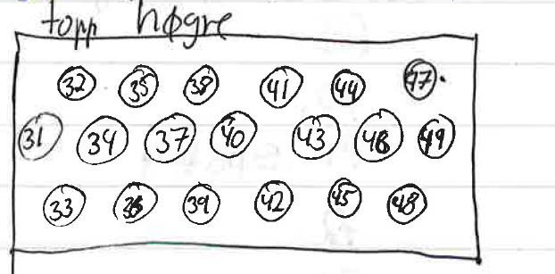
32
33 |  | Bevegelse sov1
34 |  | Spot Sov 2
35
36 |  | Tilførsel Sov 2
37 |  | TV
38
39 |  | Bevegelse Sov2
40 |  | Spot Sov 2 ?
41
42 |  | Spot Sov2
43
44 |  | Komfyr
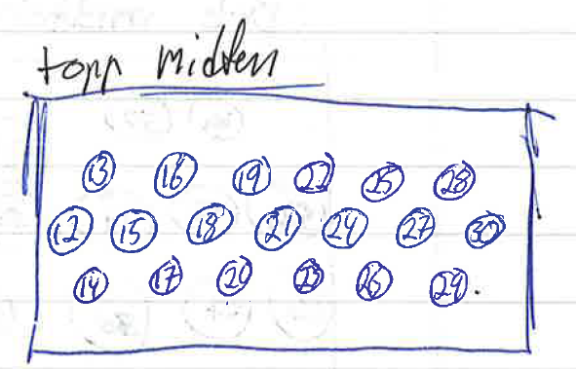
45 |  | Brann Sov 1
46
47 |  | Oppvaskemaskin
48
49 |  | Bryter Balkong
50
51
52 |  | Fireplace sladdeboks
53 |  | Spot 1
54 |  | Internett/Coax inn
55
56 |  | Balcony
57 |  | Ventilator
58 |  | Tilførsel tv
59
60 |  | Elefant skap
61 |  | Brann??
62 |  | Balcony 5
63 |  | Spot 5
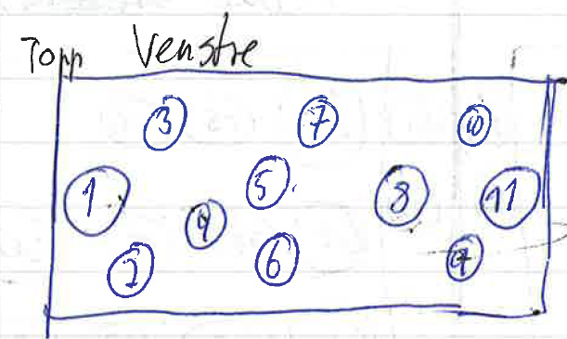
64 |  | Spot6
65 |  | Lamp Kitchen wall
66
67
68 |  | Bryter Kjøkken
69
70
71 |  | Spot 4
72
73
74
75 |  | Bevegelse detektor
76
77 |  | Kjøkken??
78
79 |  | Data Kjøkkenøy
80
81 |  | Kjøkken gulv føler
82 |  | Kjøleskap Data

